1.รวม
โครงการภายใต้เป้าหมายแผนแม่บทย่อย: 020401 ประเทศไทยมีเกียรติภูมิ อำนาจต่อรอง และได้รับการยอมรับในสากลมากขึ้น
กรุณา Log in เข้าระบบ eMENSCR ก่อนดำเนินการ Click ที่ link โครงการนั้น ๆ
หมายเหตุ : หากไม่ Login จะไม่สามารถดูรายละเอียดโครงการได้
โครงการที่ปรากฎเป็นโครงการที่ผ่านการอนุมัติจากผู้บริหาร (M7) ของหน่วยงานเท่านั้น (ข้อมูล ณ เดือนมิถุนายน 2566)

ชื่อโครงการ / การดำเนินงาน | ปีงบประมาณ | วันที่เริ่มต้นโครงการ | วันที่สิ้นสุดโครงการ | หน่วยงานระดับกองหรือเทียบเท่า | หน่วยงานระดับกรมหรือเทียบเท่า | หน่วยงานระดับกระทรวงหรือเทียบเท่า | ประเภทโครงการ | องค์ประกอบ | ปัจจัย | url
โครงการพัฒนาทักษะการทำงานเพื่อเพิ่มประสิทธิภาพและพัฒนาศักยภาพบุคลากร | 2561 | สิงหาคม 2561 | สิงหาคม 2561 | กองยุทธศาสตร์ต่างประเทศ | มหาวิทยาลัยเทคโนโลยีราชมงคลธัญบุรี | กระทรวงการอุดมศึกษา วิทยาศาสตร์ วิจัยและนวัตกรรม |  | 020401V02 | 020401V02F04 |  | 020401V02F04
ความร่วมมือเพื่อการพัฒนาระหว่างประเทศระหว่างไทย-เยอรมนี โครงการ Thai-German Climate Change Policy Programme - TGCP | 2561 | มกราคม 2561 | เมษายน 2565 | ภารกิจความร่วมมือหุ้นส่วนเพื่อการพัฒนา | กรมความร่วมมือระหว่างประเทศ | กระทรวงการต่างประเทศ |  | 020401V02 | 020401V02F04 |  | 020401V02F04
ความร่วมมือเพื่อการพัฒนาระหว่างประเทศระหว่างไทย-เยอรมนี โครงการ Thai Rice NAMA | 2561 | สิงหาคม 2561 | สิงหาคม 2566 | ภารกิจความร่วมมือหุ้นส่วนเพื่อการพัฒนา | กรมความร่วมมือระหว่างประเทศ | กระทรวงการต่างประเทศ |  | 020401V02 | 020401V02F04 |  | 020401V02F04
โครงการดูแลสุขภาพแรงงานไทยในกลุ่มประเทศอาเซียนและทวีปเอเชีย | 2561 | ตุลาคม 2560 | กันยายน 2563 | สำนักยุทธศาสตร์การแพทย์ | กรมการแพทย์ | กระทรวงสาธารณสุข |  | 020401V03 | 020401V03F02 |  | 020401V03F02
โครงการการต่อยอด MOU เพื่อพัฒนาวิชาชีพแลกเปลี่ยนภาษาและวัฒนธรรมเขมร-ไทย ร่วมสมัย 2 แผ่นดิน | 2562 | กุมภาพันธ์ 2562 | กุมภาพันธ์ 2562 | คณะศิลปศาสตร์ | มหาวิทยาลัยเทคโนโลยีราชมงคลสุวรรณภูมิ | กระทรวงการอุดมศึกษา วิทยาศาสตร์ วิจัยและนวัตกรรม |  | 020401V02 | 020401V02F04 |  | 020401V02F04
โครงการ Regional Heritage: Material Culture, Anthropological Insights and Textual Traditions | 2562 | มกราคม 2562 | ธันวาคม 2565 | ภารกิจความร่วมมือหุ้นส่วนเพื่อการพัฒนา | กรมความร่วมมือระหว่างประเทศ | กระทรวงการต่างประเทศ |  | 020401V02 | 020401V02F04 |  | 020401V02F04
โครงการขับเคลื่อนความร่วมมือองค์กรผู้ตรวจการแผ่นดินระหว่างประเทศ | 2562 | ตุลาคม 2561 | กันยายน 2562 | สำนักนโยบายและแผน | สำนักงานผู้ตรวจการแผ่นดิน | องค์กรอิสระ |  | 020401V03 | 020401V03F01 |  | 020401V03F01
เงินอุดหนุนค่าบำรุงสมาชิกวิทยาลัยนักบริหารการศึกษาช่างเทคนิคแผนโคลัมโบ | 2562 | ตุลาคม 2561 | กันยายน 2562 | สำนักนโยบายและแผนการอาชีวศึกษา | สำนักงานคณะกรรมการการอาชีวศึกษา | กระทรวงศึกษาธิการ |  | 020401V04 | 020401V04F02 |  | 020401V04F02
โครงการจัดจ้างประชาสัมพันธ์การประชุมสุดยอดอาเซียน ครั้งที่ 34 และการประชุมอื่น ๆ ที่เกี่ยวข้อง ผ่านสื่อสิ่งพิมพ์ เว็บไซต์ และสื่อสังคมออนไลน์ | 2562 | พฤษภาคม 2562 | มิถุนายน 2562 |  | สำนักงานปลัดกระทรวงการต่างประเทศ | กระทรวงการต่างประเทศ |  | 020401V01 | 020401V01F04 |  | 020401V01F04
เทศกาลไทย ประจำปี 2562 ของสถานเอกอัครราชทูต ณ กรุงบราซิเลีย | 2562 | พฤษภาคม 2562 | พฤษภาคม 2562 |  | สำนักงานปลัดกระทรวงการต่างประเทศ | กระทรวงการต่างประเทศ |  | 020401V03 | 020401V03F02 |  | 020401V03F02
พิธีถวายพระพรชัยมงคลในต่างประเทศ | 2562 | พฤษภาคม 2562 | พฤษภาคม 2562 |  | สำนักงานปลัดกระทรวงการต่างประเทศ | กระทรวงการต่างประเทศ |  | 020401V04 | 020401V04F05 |  | 020401V04F05
โครงการการทูตเชิงรุกเพื่อผลักดันประเทศไทยสู่แถวหน้าในเวทีโลก | 2562 | สิงหาคม 2562 | สิงหาคม 2562 |  | สำนักงานปลัดกระทรวงการต่างประเทศ | กระทรวงการต่างประเทศ |  | 020401V04 | 020401V04F02 |  | 020401V04F02
กลุ่มโครงการภายใต้งบค่าใช้จ่ายในการดำเนินงานสันถวไมตรี (ไตรมาสที่ 3/2562) | 2562 | เมษายน 2562 | มิถุนายน 2562 |  | สำนักงานปลัดกระทรวงการต่างประเทศ | กระทรวงการต่างประเทศ |  | 020401V04 | 020401V04F05 |  | 020401V04F05
กลุ่มโครงการภายใต้ค่าใช้จ่ายในการให้ความช่วยเหลือแก่มิตรประเทศที่ประสบภัยพิบัติ | 2562 | เมษายน 2562 | มิถุนายน 2562 |  | สำนักงานปลัดกระทรวงการต่างประเทศ | กระทรวงการต่างประเทศ |  | 020401V03 | 020401V03F02 |  | 020401V03F02
กลุ่มโครงการภายใต้ค่าใช้จ่ายในการดำเนินภารกิจทีมประเทศไทย (ไตรมาสที่ 4/2562) | 2562 | กรกฎาคม 2562 | กันยายน 2562 |  | สำนักงานปลัดกระทรวงการต่างประเทศ | กระทรวงการต่างประเทศ |  | 020401V02 | 020401V02F02 |  | 020401V02F02
กลุ่มโครงการภายใต้งบค่าใช้จ่ายในการดำเนินงานสันถวไมตรี (ไตรมาสที่ 4/2562) | 2562 | กรกฎาคม 2562 | กันยายน 2562 |  | สำนักงานปลัดกระทรวงการต่างประเทศ | กระทรวงการต่างประเทศ |  | 020401V04 | 020401V04F02 |  | 020401V04F02
กลุ่มโครงการภายใต้ค่าใช้จ่ายในการให้ความช่วยเหลือแก่มิตรประเทศที่ประสบภัยพิบัติ (ไตรมาสที่ 4/2562) | 2562 | กรกฎาคม 2562 | กันยายน 2562 |  | สำนักงานปลัดกระทรวงการต่างประเทศ | กระทรวงการต่างประเทศ |  | 020401V03 | 020401V03F02 |  | 020401V03F02
การประชุมรัฐมนตรีว่าการกระทรวงการต่างประเทศ CICA สมัยพิเศษ (Special Ministerial Meeting of CICA) ผ่านระบบการประชุมทางไกล (Video Conference) | 2563 | กันยายน 2563 | กันยายน 2563 | กองเอเชียใต้และเอเชียกลาง | กรมเอเชียใต้ ตะวันออกกลางและแอฟริกา | กระทรวงการต่างประเทศ |  | 020401V02 | 020401V02F02 |  | 020401V02F02
โครงการศึกษาดูงาน: เส้นทางวัฒนธรรมกับประวัติศาสตร์การทูตไทยในแผ่นดินสมเด็จพระนารายณ์ | 2563 | กันยายน 2563 | กันยายน 2563 | กองการทูตวัฒนธรรม | กรมสารนิเทศ | กระทรวงการต่างประเทศ |  | 020401V01 | 020401V01F04 |  | 020401V01F04
โครงการจัดงานเสวนาด้านการส่งเสริมวัฒนธรรมในยุค Post COVID-19 New Normal : New Coolture | 2563 | กันยายน 2563 | กันยายน 2563 | กองการทูตวัฒนธรรม | กรมสารนิเทศ | กระทรวงการต่างประเทศ |  | 020401V01 | 020401V01F04 |  | 020401V01F04
โครงการจัดทำสื่อประชาสัมพันธ์ศาสนาอิสลามและมุสลิมวิถีผ่านแพลตฟอร์มดิจิทัล | 2563 | กันยายน 2563 | พฤษภาคม 2565 | กองการทูตวัฒนธรรม | กรมสารนิเทศ | กระทรวงการต่างประเทศ |  | 020401V01 | 020401V01F04 |  | 020401V01F04
โครงการการจัดทำแผนยุทธศาสตร์และมาตรการรองรับของประเทศไทยในการขึ้นทะเบียนนวดไทยเป็นรายการตัวแทนมรดกภูมิปัญญาทางวัฒนธรรมของมนุษยชาติกับยูเนสโก ปีงบประมาณ 2563 | 2563 | ตุลาคม 2562 | กันยายน 2563 | กองคุ้มครองและส่งเสริมภูมิปัญญาการแพทย์แผนไทยและแพทย์พื้นบ้านไทย | กรมการแพทย์แผนไทยและการแพทย์ทางเลือก | กระทรวงสาธารณสุข |  | 020401V03 | 020401V03F03 |  | 020401V03F03
โครงการติดตามความเคลื่อนไหวสถานการณ์ของเวทีระหว่างประเทศด้านกฎหมายหรือความตกลงในระดับสากลที่เกี่ยวข้องและมีผลกระทบต่อการคุ้มครองภูมิปัญญาการแพทย์แผนไทย | 2563 | ตุลาคม 2562 | กันยายน 2563 | กองคุ้มครองและส่งเสริมภูมิปัญญาการแพทย์แผนไทยและแพทย์พื้นบ้านไทย | กรมการแพทย์แผนไทยและการแพทย์ทางเลือก | กระทรวงสาธารณสุข |  | 020401V03 | 020401V03F01 |  | 020401V03F01
โครงการรณรงค์หาเสียงเพื่อขอรับการสนับสนุนผู้สมัครของไทยในการเลือกตั้งตำแหน่งเลขาธิการองค์การที่ปรึกษากฎหมายแห่งเอเชียและแอฟริกา (Asian-Africa Legal Consultative Organization - AALCO) | 2563 | กรกฎาคม 2563 | กันยายน 2563 | กองพัฒนางานกฎหมายระหว่างประเทศ | กรมสนธิสัญญาและกฎหมาย | กระทรวงการต่างประเทศ |  | 020401V02 | 020401V02F01 |  | 020401V02F01
โครงการความร่วมมือด้านการแพทย์ดั้งเดิมในกรอบ BIMSTEC | 2563 | ตุลาคม 2562 | กันยายน 2563 | กองวิชาการและแผนงาน | กรมการแพทย์แผนไทยและการแพทย์ทางเลือก | กระทรวงสาธารณสุข |  | 020401V02 | 020401V02F04 |  | 020401V02F04
โครงการความร่วมมือด้านการแพทย์ดั้งเดิมในกรอบอาเซียน | 2563 | ตุลาคม 2562 | กันยายน 2563 | กองวิชาการและแผนงาน | กรมการแพทย์แผนไทยและการแพทย์ทางเลือก | กระทรวงสาธารณสุข |  | 020401V02 | 020401V02F04 |  | 020401V02F04
โครงการจัดประชุมระหว่างประเทศเพื่อพัฒนา Practice Guidelines of T&CM in ASEAN ครั้งที่ 2 | 2563 | ตุลาคม 2562 | กันยายน 2563 | กองวิชาการและแผนงาน | กรมการแพทย์แผนไทยและการแพทย์ทางเลือก | กระทรวงสาธารณสุข |  | 020401V03 | 020401V03F05 |  | 020401V03F05
โครงการความร่วมมือด้านการแพทย์ดั้งเดิมในกรอบอาเซียนบวกสาม | 2563 | ตุลาคม 2562 | กันยายน 2563 | กองวิชาการและแผนงาน | กรมการแพทย์แผนไทยและการแพทย์ทางเลือก | กระทรวงสาธารณสุข |  | 020401V02 | 020401V02F02 |  | 020401V02F02
โครงการความร่วมมือทวิภาคีด้านการแพทย์ดั้งเดิมระหว่างไทยกับเมียนมา | 2563 | ตุลาคม 2562 | กันยายน 2563 | กองวิชาการและแผนงาน | กรมการแพทย์แผนไทยและการแพทย์ทางเลือก | กระทรวงสาธารณสุข |  | 020401V02 | 020401V02F04 |  | 020401V02F04
การประชุมรัฐมนตรีต่างประเทศอาเซียน-ออสเตรเลีย สมัยพิเศษ ว่าด้วยโรคติดเชื้อไวรัสโคโรนา 2019 | 2563 | เมษายน 2563 | มิถุนายน 2563 | กองสังคมและวัฒนธรรม | กรมอาเซียน | กระทรวงการต่างประเทศ |  | 020401V02 | 020401V02F02 |  | 020401V02F02
การประชุมรัฐมนตรีต่างประเทศอาเซียน-ออสเตรเลีย | 2563 | กรกฎาคม 2563 | กันยายน 2563 | กองสังคมและวัฒนธรรม | กรมอาเซียน | กระทรวงการต่างประเทศ |  | 020401V02 | 020401V02F02 |  | 020401V02F02
การประชุมรัฐมนตรีต่างประเทศอาเซียน-นิวซีแลนด์ | 2563 | กรกฎาคม 2563 | กันยายน 2563 | กองสังคมและวัฒนธรรม | กรมอาเซียน | กระทรวงการต่างประเทศ |  | 020401V02 | 020401V02F02 |  | 020401V02F02
การดำเนินภารกิจยุทธศาสตร์ พหุภาคีและประเด็นระหว่างประเทศที่สำคัญ : โครงการส่งเสริมบทบาทและสร้างภาพลักษณ์ของไทยในเวทีระหว่างประเทศด้านการรักษาและเสริมสร้างสันติภาพ | 2563 | มกราคม 2563 | ธันวาคม 2565 | กองสันติภาพ ความมั่นคงและการลดอาวุธ | กรมองค์การระหว่างประเทศ | กระทรวงการต่างประเทศ |  | 020401V04 | 020401V04F02 |  | 020401V04F02
โครงการพัฒนาความร่วมมือเครือข่ายและสร้างความเข้มแข็งด้านการจัดการภัยพิบัติทางการแพทย์และสาธารณสุขระดับภูมิภาคอาเซียนและนานาประเทศ ปีงบประมาณ พ.ศ.2563 | 2563 | ตุลาคม 2562 | กันยายน 2563 | กองสาธารณสุขฉุกเฉิน | สำนักงานปลัดกระทรวงสาธารณสุข | กระทรวงสาธารณสุข |  | 020401V02 | 020401V02F04 |  | 020401V02F04
...

3.Pivot VC
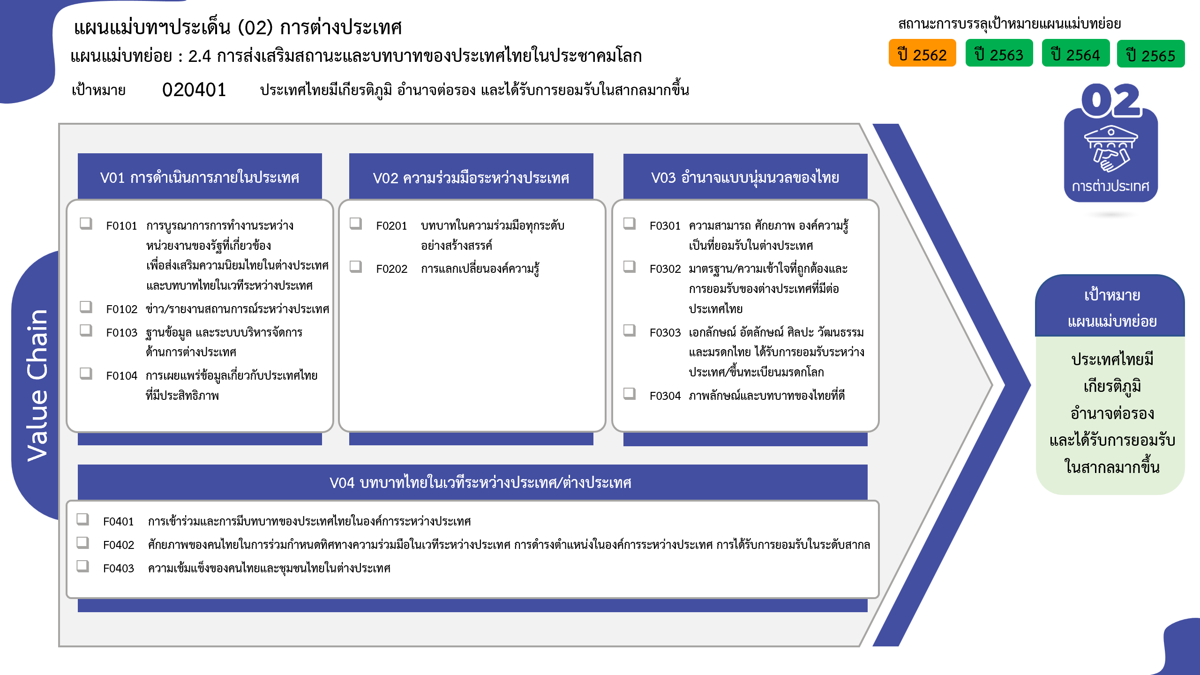
7 โครงการ
2 โครงการ
1 โครงการ
19 โครงการ
55 โครงการ
49 โครงการ
6 โครงการ
11 โครงการ
21 โครงการ
1 โครงการ
53 โครงการ
23 โครงการ
6 โครงการ
รวมทั้งสิ้น 254 โครงการ
...
2562 | 2563 | 2564 | 2565 | 2566 | รวมจำนวนโครงการทั้งหมด
1 | 6 | 4 | 16 | 2 | 29
 | 1 | 3 | 3 |  | 7
 |  | 1 | 1 |  | 2
 |  |  | 1 |  | 1
1 | 5 |  | 11 | 2 | 19
3 | 27 | 26 | 39 | 5 | 103
 | 1 | 2 | 7 | 3 | 13
1 | 11 | 17 | 10 | 2 | 41
2 | 15 | 7 | 22 |  | 49
4 | 6 | 11 | 12 | 6 | 40
1 | 1 | 1 | 1 | 2 | 6
3 | 1 | 5 | 1 |  | 11
 | 3 | 5 | 9 | 4 | 21
 |  |  | 1 |  | 1
 | 1 |  |  |  | 1
5 | 13 | 27 | 27 | 10 | 82
 |  | 4 | 2 |  | 6
3 | 9 | 17 | 16 | 8 | 53
 |  | 2 | 4 |  | 6
 | 1 | 3 | 5 | 2 | 11
โครงการที่ไม่สอดคล้องกับองค์ประกอบและปัจจัยใดของเป้าหมายแผนแม่บทย่อย จำนวน 0 โครงการ
2 | 3 | 1 |  |  | 6
13 | 52 | 68 | 94 | 23 | 254

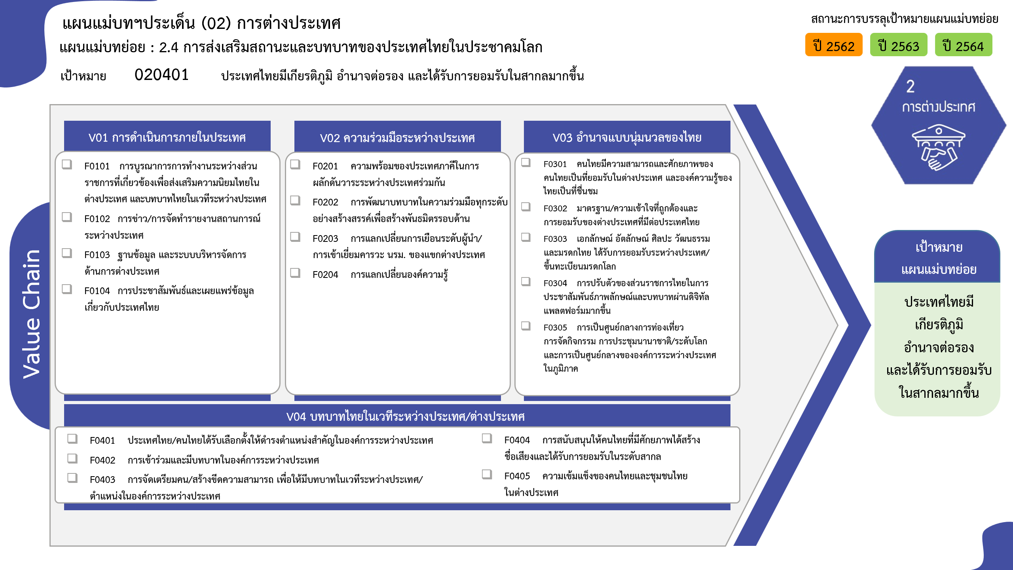
7 โครงการ
2 โครงการ
1 โครงการ
19 โครงการ
13 โครงการ
41 โครงการ
49 โครงการ
0 โครงการ
6 โครงการ
11 โครงการ
21 โครงการ
1 โครงการ
1 โครงการ
6 โครงการ
53 โครงการ
6 โครงการ
6 โครงการ
11 โครงการ
รวมทั้งสิ้น 254 โครงการ

